прайс-лист в бел.РУБ.
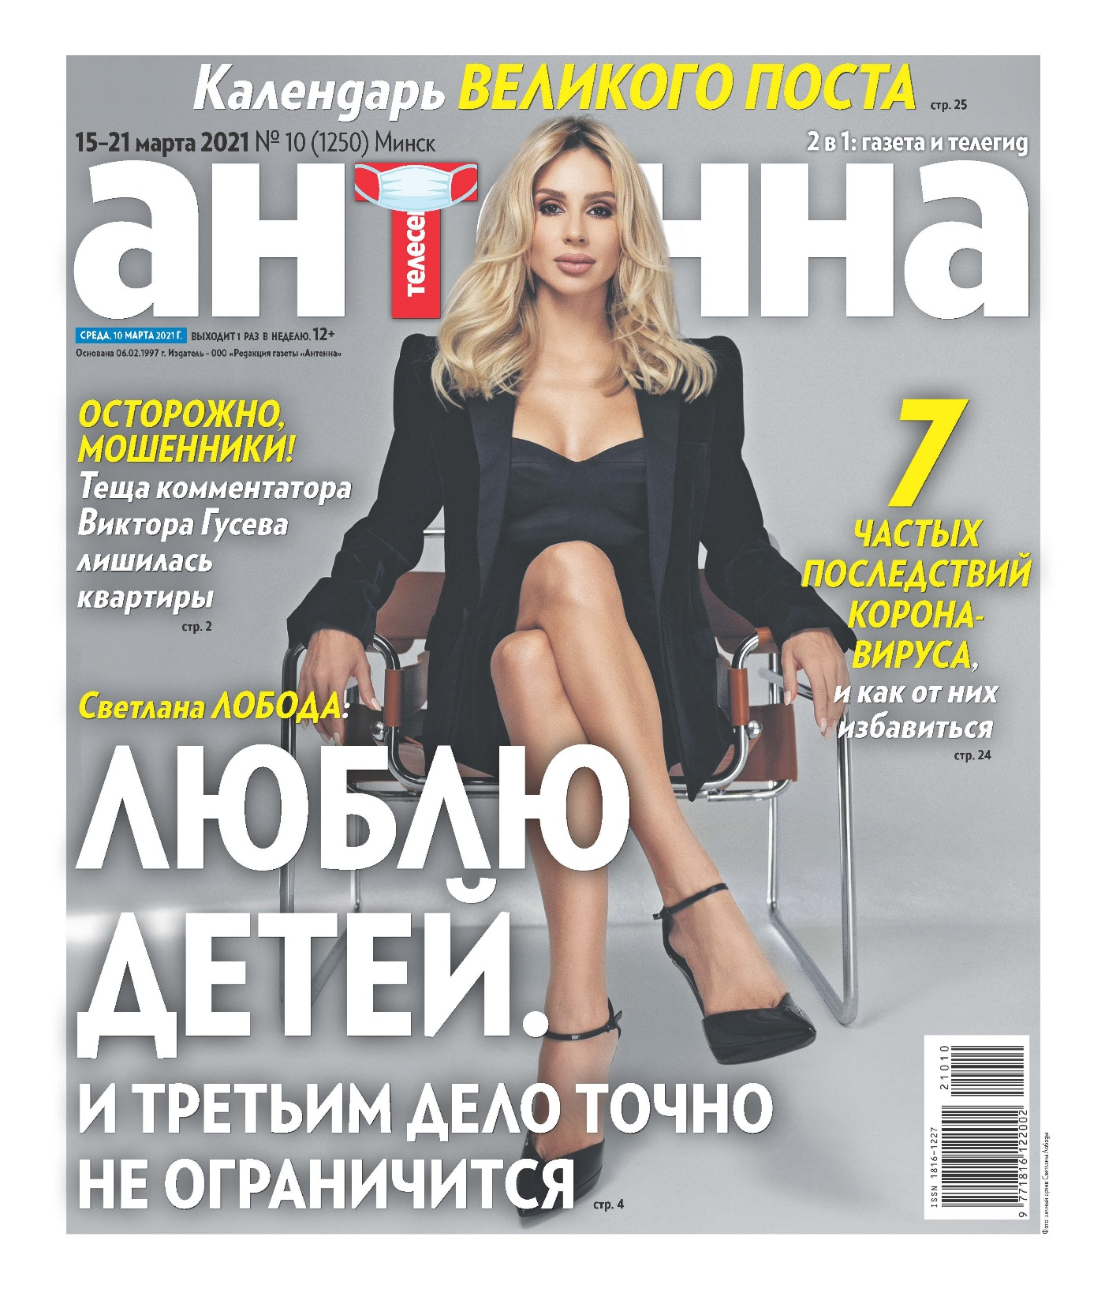
 |  | Еженедельный телегид газета "АНТЕННА-ТЕЛЕСЕМЬ" |  |  |  |  |  | ПРАЙС-ЛИСТ |  | УТВЕРЖДАЮ:
 |  |  |  |  |  |  |  | Директор ООО "Медиа Форвард" (РБ) издание "АНТЕННА-Телесемь"
 |  |  |  |  | Уникальный рекламоноситель: |  |  |  |  | _________________Е.В.Цветкова
 |  |  |  |  | АНТЕННА-ТЕЛЕСЕМЬ – лидер рынка: самый большой тираж и аудитория среди телегидов Беларуси. |  |  | Информация о телегиде "Антенна-Телесемь":
 |  |  |  |  | Наиболее длительный срок воздействия рекламы среди еженедельников |  |  | День выхода |  | среда
 |  |  |  |  | Европейский формат газеты: |  |  | Формат |  | газета, В4
 |  |  |  |  | формат В4 |  |  | Общая аудитория * |  | 251,13 тыс. чел.
 |  |  |  |  | Высокая степень доверия к газете |  |  | Тираж газеты |  | 85 - 90 тыс. экз.
 |  |  |  |  | Качественная читательская аудитория |  |  | *согласно коэффициентам читабельности TNS Russia

 |  |  |  |  | РАСЦЕНКИ НА РАЗМЕЩЕНИЕ РЕКЛАМЫ

 |  |  |  | Цены указаны в рублях без учета НДС, действительны с 15 февраля 2021 года.
 |  |  |  |  | курс Нацбанк РБ рос.рубля | 0.036р. | на 09.03.2021*
 |  | *счет выставляется по прайсу в белорусских рублях, переведенному в российские рубли по курсу Нацбанка РБ на день выставления счета
 |  | газета "АНТЕННА-ТЕЛЕСЕМЬ" (формат В4)
 |  | Доля полосы | размеры, мм (ширина * высота) |  | ЦВЕТ | цвет, спецпозиция (выбор полосы) | ТВ - программа, цвет | Обо всем (мелкомодульная реклама, классифайд) | Большие скидки | Последняя полоса
 |  |  | вертикаль-ный макет | горизон-тальный макет
 |  | 1 | 255*302 | - | 2,995.79 | 3,300.18 |  |  | 1,941.42
 |  | 0.5 | 125*302 | 255*149 | 1,556.32 | 1,714.44 | - | - | 1,008.56 | 1,627.08
 |  | 0.3333333333 | 82*302 | 255*98 | 1,048.52 | 1,155.06 | - | - | 679.50 | 1,096.20
 |  | 0.25 | 125*149 | 255*73 | 791.64 | 872.08 | - | - | 513.02 | 827.63
 |  | 0.1666666667 | 82*149 | - | 529.26 | 583.03 |  | - | 342.98 | 553.32
 |  | 0.125 | 82*110 | 125*73 | 398.82 | 439.33 |  | - | 258.46 | 416.95
 |  | 1/12 | - | 82*73 | 269.62 | 297.02 |  | 152.75 | 174.73 | 281.88
 |  | 0.0625 | - | 82*53 | 202.21 |  | 171.78 | 114.56 | 131.04 | 211.42
 |  | 0.0416666667 | - | 82*34 | 137.30 |  |  | 77.80 | 88.98 | -
 |  | 0.03125 | - | 82*27 | 102.98 |  |  | 58.34 | 66.73 | -

*Размер макета "1/1 Последняя полоса " составляет 255*255 мм |  |  |  |  |  |  | Спрашивайте у вашего менеджера отдельные предложения по уникальным рекламным позициям:
Размер макета на полосе "Играют все" в Суперсканворде: 1/16 доля полосы или 88*57 мм .
Размер макета на полосе "ТВ-программа, цвет" (размещение внизу на левых полосах) - 1/16 доля полосы или 255*15 мм. |  |  |  |  |  |  | -- ПРОМО-публикации и "Новости партнеров".
 | СТОИМОСТЬ РАЗМЕЩЕНИЯ В РУБРИКЕ "Частные объявления", руб.: |  |  |  |  |  | -- Реклама на обложке (ПЕРВАЯ полоса).
 | частные объявления (Ч/О), строчная реклама |  | Ч/О в рамке или выделение цветом | Ч/О выделение жирным шрифтом или ЗАГЛАВНЫМИ БУКВАМИ | Ч/О, набор всех опций |  | -- Спонсорство рубрик. -- "Экспертное мнение": ответы вашего специалиста.
 | 1.50р. |  | 2.00р. | 2.00р. | 3.00р. |  | -- Макеты нестандартной формы - круг, треугольник. -- Рекламные вкладки.
1 строка = 32 символа |  |  |  |  |  |  | -- Вкладка или приклеивание флайеров, пробников
СКИДКИ, %
кол-во публикаций | доля полосы |  |  |  |  |  | При размещении рекламы необходимо предоставить:
 | до 1/8 | 1/8-1/6 | 1/4-1/3 | 1/2 | 1/1
1-2 выхода | до 15 | 18 | 20 | 25 | 30 |  | 1. Гарантийное письмо.
3-5 выхода | 18 | 20 | 25 | 30 | 35 |  | 2. Свидетельство о регистрации компании, копии документов д.б. заверены.
6-12 выходов | 20 | 22 | 28 | 33 | 38 |  | 3. Иные документы согласно законодательству РБ.
более 12 выходов | 22 | 25 | 30 | 35 | 40
Для РА предоставляется дополнительная скидка -10% |  |  |  |  |  |  | Готовые макеты принимаются в электронной версии с расширением *.сdr (CorelDraw до 18 версии), PSD, EPS, PDF, ТIFF-Bitmap: Grayscale, CMYK (240 dpi). Готовый макет должен сопровождаться превью-версией (*.jpg, *.pdf). Минимальный ШРИФТ в макете - не менее 6 пунктов.

ООО "АНТЕННА" 220005 РБ, г. Минск, ул.Сурганова, д.24, каб. 603 (6-й этаж) УНП 190346206 Р/С № р/с BY13SOMA30120003560101000643 в ЗАО "Идея Банк", код SOMABY22, г.Минск, ул.З.Бядули, 11
 |  |  |  |  |  |  | При использовании черного цвета - 100% BLACK ( CMYK 0:0:0:100). Суммарное число красок в системе CMYK должно не превышать 240 (напр. CMYK 100:70:80:20) При других условиях макет должен быть разборный

тел. (+375-17) 211-30-34, 237-46-04 |  |  |  | Ваш персональный менеджер:

моб. +375-029-608-82-92 |  |  |  | __________________________________
e-mail: reklama@antennatv.by |  |  |  | Моб. +375-_____________________

